Pantallas
PANTALLA 1
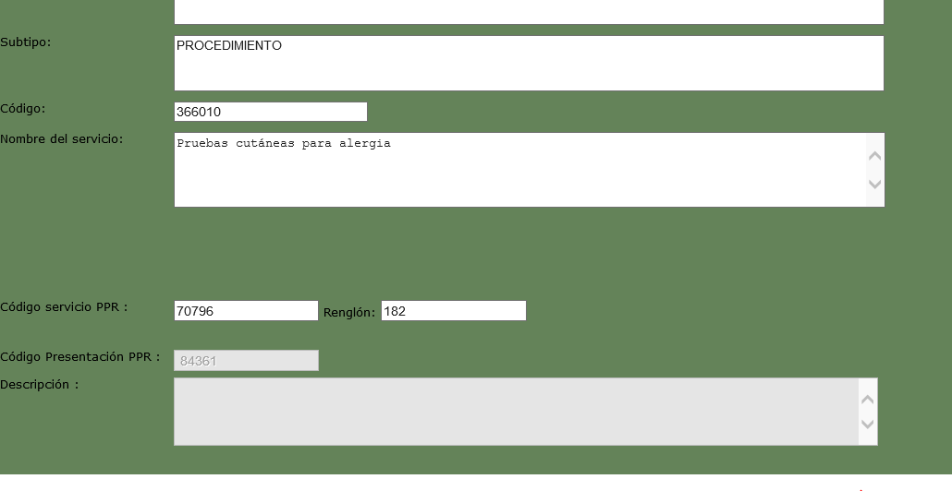

PANTALLA 2

PANTALLA 3

PANTALLA 4

PANTALLA 5

PANTALLA 6

PANTALLA 7

